AUDIFONOS
PROD | Precio Regular | Nombre comercial | Descripción
 | S/ 65.00 | AUDIFONOS BLUETOOTH 3 EN 1 M23 CON POWER BANK COLOR NEGRO | Modelo: M23 / Acabado: Ceramica / Diseño: Tapa Espejo / Excelentes bajos / Sonido Estereo Ultra HD / Microfono incluido (ambos lados) / Sensores Tactiles: Con luz led, Pantalla Led Digital HD, Reducción del ruido exterior. Resistentes al Agua IPX6 (Salpicaduras y Sudor).Vinculación Automática al Celular, Laptop o PC. Conexión Instantánea (Solo enciende y listo).Hasta 10 metros de Distancia.Soporta Smartphones, Celulares, Laptops, entre otros.Sistemas Android, iOS, Windows, etc. Compatibilidad con el 99% de Dispositivos via Bluetooth. Color: Negro
 | S/ 65.00 | AUDIFONOS BLUETOOTH 3 EN 1 M23 CON POWER BANK COLOR ROJO | Modelo: M23 / Acabado: Ceramica / Diseño: Tapa Espejo / Excelentes bajos / Sonido Estereo Ultra HD / Microfono incluido (ambos lados) / Sensores Tactiles: Con luz led, Pantalla Led Digital HD, Reducción del ruido exterior. Resistentes al Agua IPX6 (Salpicaduras y Sudor).Vinculación Automática al Celular, Laptop o PC. Conexión Instantánea (Solo enciende y listo).Hasta 10 metros de Distancia.Soporta Smartphones, Celulares, Laptops, entre otros.Sistemas Android, iOS, Windows, etc. Compatibilidad con el 99% de Dispositivos via Bluetooth. Color: Rojo
 | S/ 65.00 | AUDIFONOS BLUETOOTH 3 EN 1 M23 CON POWER BANK COLOR ORO ROSA | Modelo: M23 / Acabado: Ceramica / Diseño: Tapa Espejo / Excelentes bajos / Sonido Estereo Ultra HD / Microfono incluido (ambos lados) / Sensores Tactiles: Con luz led, Pantalla Led Digital HD, Reducción del ruido exterior. Resistentes al Agua IPX6 (Salpicaduras y Sudor).Vinculación Automática al Celular, Laptop o PC. Conexión Instantánea (Solo enciende y listo).Hasta 10 metros de Distancia.Soporta Smartphones, Celulares, Laptops, entre otros.Sistemas Android, iOS, Windows, etc. Compatibilidad con el 99% de Dispositivos via Bluetooth. Color: Oro Rosa.
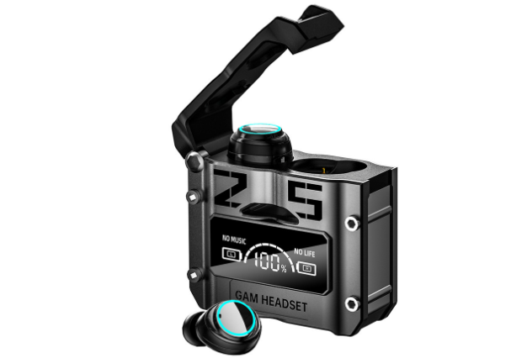 | S/ 55.00 | AUDIFONO BLUETOOTH V5.2 GAMER M25 NEGRO | Disfruta de la musica que más te gusta / sonido y Bass Mejorado. La calidad del sonido y musica ideal para tus juegos favoritos. Función para contestar llamadas, cambiar de música, encendido y apagado. Manos libres y microfono incorporado. Rango de frecuencia: 2.402 GHz - 2.480 GHZ. Distancia: 10 metros Aprox. Bluetooth: 5.1 V. Certificación IPX7 ( Resistente a Salpicaduras de agua). Cancelación de Ruido: CVC 8.0. Tiempo de carga de Auriculares es de 1-2 hrs.Tiempo de carga de Power Bank es de 1-2 hrs. Soporte IOS, Android, y otros dispositivos con Bluetooth. Color: Negro
 | S/ 55.00 | AUDIFONO BLUETOOTH V5.2 GAMER M25 PLATA | Disfruta de la musica que más te gusta / sonido y Bass Mejorado. La calidad del sonido y musica ideal para tus juegos favoritos. Función para contestar llamadas, cambiar de música, encendido y apagado. Manos libres y microfono incorporado. Rango de frecuencia: 2.402 GHz - 2.480 GHZ. Distancia: 10 metros Aprox. Bluetooth: 5.1 V. Certificación IPX7 ( Resistente a Salpicaduras de agua). Cancelación de Ruido: CVC 8.0. Tiempo de carga de Auriculares es de 1-2 hrs.Tiempo de carga de Power Bank es de 1-2 hrs. Soporte IOS, Android, y otros dispositivos con Bluetooth. Color: Plata.
 | S/ 55.00 | AUDIFONO HANDS UP M28 GAMER CON ESPEJO POWER BANK | Decodificación dual de modo dual.Interruptor de modo dual de música / juego como quieras.El modo de juego / música se puede cambiar a voluntad, lo que le permite tener una mejor experiencia en el sitio.Retraso cero verdadero.Modo de juego profesional. La tecnología de simulación de entorno precisa le permite experimentar un efecto de sonido súper real que pasa por su oído, lo que lo hace inmersivo. Decodificación de audio de alta resolución estéreo omnidireccional. La codificación acc tiene un formato de datos de audio de hasta 24 bits, y puede disfrutar de la calidad spound como CD. Ayudante de maquillaje de diseño de pantalla de espejo. Es un estuche de carga y también un espejo, diseño multipropósito, portátil y reflexivo. Pantalla digital de espejo de gama alta. Pantalla de batería más intuitiva. Innovadora pantalla digital de espejo, puede conocer el estado de energía de los auriculares izquierdo y derecho y el estuche de carga sin abrir la cubierta, lo cual es atractivo y práctico. bio diafragma de polímero. Ajustador de equilibrio automático. Análisis en profundidad de la calidad del sonido, con diafragma biológico de polímero, para que la calidad del sonido sea impecable y puedas escuchar los sonidos de la naturaleza. resistencia visible. Conexión independiente de auriculares. Equipado con un chip de procesamiento inteligente de modo dual, ambos auriculares son auriculares principales, sin distinción entre ellos, puede recoger y escuchar a voluntad.
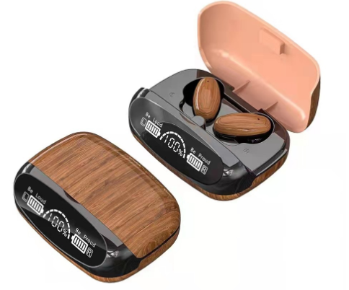 | S/ 70.00 | AUDIFONOS BLUETOOTH IMPERMEABLES M35 CON POWER BANK - Cedro | Auricular bluetooth m35 de grano de madera de gama alta. Sonido estéreo de alta fidelidad. Cuerpo de grano de madera retro de gama alta de voz cálida en comparación con el cuerpo de plástico delgado o el tacto frío del cuerpo de metal. Ambiente más cálido, grano de madera retro natural, simple pero sin perder la atmósfera. Espejo led pantalla digital. La luz suave es más clara. El diseño semi in ear es más cómodo. Sincronización de audio y video en modo de juego de baja latencia. Inteligente reducción de ruido binaural llamada hd. Iluminación led. Cancelación de ruido. Sonido stereo 9d HI-FI. Resistente al agua IP X7. Bateria auriculares 400 MAH. Compatible con IOS y android. Llamadas contestar,colgar,rechazar. Música play,pausar,avanzar,retroceder. Llama a Siri. Distancia de 10 a 15 mt. Compatible con IOS y Android. Color: Cedro
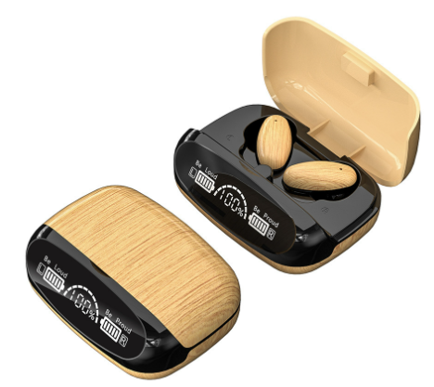 | S/ 70.00 | AUDIFONOS BLUETOOTH IMPERMEABLES M35 CON POWER BANK - Arena | Auricular bluetooth m35 de grano de madera de gama alta. Sonido estéreo de alta fidelidad. Cuerpo de grano de madera retro de gama alta de voz cálida en comparación con el cuerpo de plástico delgado o el tacto frío del cuerpo de metal. Ambiente más cálido, grano de madera retro natural, simple pero sin perder la atmósfera. Espejo led pantalla digital. La luz suave es más clara. El diseño semi in ear es más cómodo. Sincronización de audio y video en modo de juego de baja latencia. Inteligente reducción de ruido binaural llamada hd. Iluminación led. Cancelación de ruido. Sonido stereo 9d HI-FI. Resistente al agua IP X7. Bateria auriculares 400 MAH. Compatible con IOS y android. Llamadas contestar,colgar,rechazar. Música play,pausar,avanzar,retroceder. Llama a Siri. Distancia de 10 a 15 mt. Compatible con IOS y Android. Color: Arena
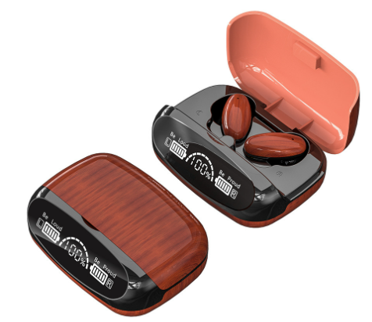 | S/ 70.00 | AUDIFONOS BLUETOOTH IMPERMEABLES M35 CON POWER BANK - Caoba | Auricular bluetooth m35 de grano de madera de gama alta. Sonido estéreo de alta fidelidad. Cuerpo de grano de madera retro de gama alta de voz cálida en comparación con el cuerpo de plástico delgado o el tacto frío del cuerpo de metal. Ambiente más cálido, grano de madera retro natural, simple pero sin perder la atmósfera. Espejo led pantalla digital. La luz suave es más clara. El diseño semi in ear es más cómodo. Sincronización de audio y video en modo de juego de baja latencia. Inteligente reducción de ruido binaural llamada hd. Iluminación led. Cancelación de ruido. Sonido stereo 9d HI-FI. Resistente al agua IP X7. Bateria auriculares 400 MAH. Compatible con IOS y android. Llamadas contestar,colgar,rechazar. Música play,pausar,avanzar,retroceder. Llama a Siri. Distancia de 10 a 15 mt. Compatible con IOS y Android. Color: Caoba.
 | S/ 45.00 | AUDIFONO BLUETOOTH V5.3 TWS M90 PRO AUDIO STEREO CON POWER BANK | Tecnología: ENC (Tecnología de cancelación de ruido ambiental) Versión Bluetooth: 5.3 Distancia: 10 a 12 metros sin barrera Frecuencia 100HZ - 10KKHZ Sin retardo de sonido SONIDO EXTRA BASS Alta Definicion Tiempo aproximado de uso 5 horas de uso 1200 mah Capacidad de batería del auricular Conexión y sincronización automática RESISTENTES AL AGUA IPX7 Tapadera Slider deslisante de la Powerbank Reducción de ruido Inteligente Bajos potentes Sonido ESTEREO HI-DEFINITION Puedes recibir llamadas Pantalla LED con indicador de Carga de Powerbank y Audifonos Puedes recargar tu Celular con la PowerBank

